照会カルテ
集落支援活動実績書

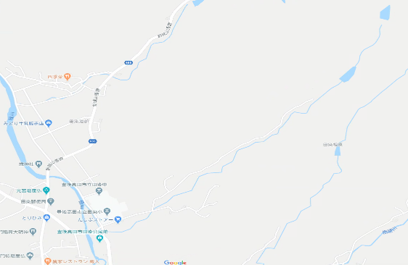
両田溜池
作業実施箇所
至高田市街地
ルート
田染小学校前交差点
応援隊名等 |  | 登録番号 | 10-209-301 |  |  | 概略地図
 |  | メンバー | 西高森林組合
応援要請 集落名等 |  | 集落名 | 田染中央
 |  | 人口及び 高齢化率 | 67人、 | 52.24%
 |  | 特 徴 | 今年度、初めて応援隊制度を活用した自治会。
○応援隊（作業参加者）名簿 |  | 令和2年6月28日（日） 8：00～9：30
応援内容 |  | 草刈り作業支援
○応援状況

 | 開始前の様子 |  |  |  |  | 終了時の様子
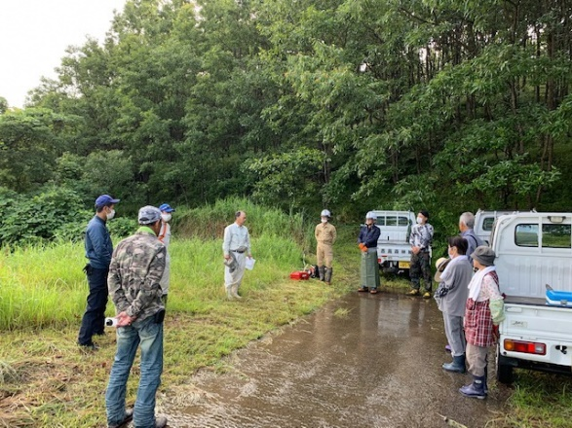
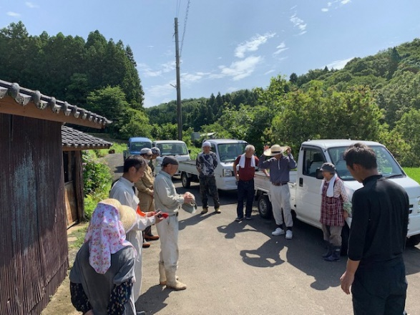

 | 当日の作業の様子

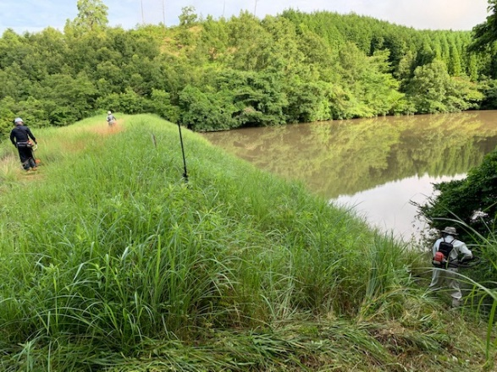
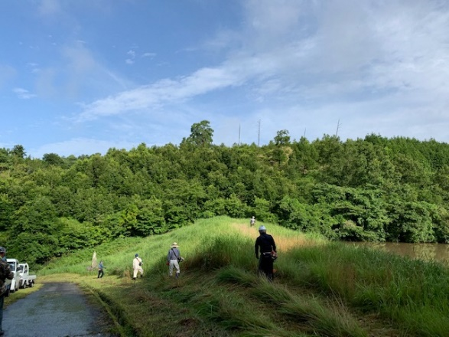

■集落の喜びの声 |  |  |  |  | ■応援隊の感想
昨年度、応援隊の制度を知って今年度活用させてもらった。これまで、自治会で草刈を行ってきたが、高齢化によって以前のように活動ができなくなってきていたので、応援隊の方の存在はとても大きく、草刈りがしっかりできてとても満足である。本当に助かりました。 |  |  |  |  | 溜池法面の草刈りを中心に周辺の草刈りも行ったが、高齢者にとって法面が一番きついのではないかと思った。少しでも力になれてよかった。

